Solicitud gráfica
 | Área: | Matemáticas |  |  | Fecha:
 | Grado: | 7 |  |  | 2015-12-04
 | Título del tema: | La relación entre perímetros y áreas de polígonos semejantes |  |  | ¿Cuaderno de estudio o recurso? | Recurso
 | Editor: | Diana Velasquez |  |  | Motor del recurso | F7B

 | Código guión o recurso: | CN_08_01_REC10 | ← Para determinar este código, visite la hoja de Ayuda
 |  |  |  |  | ESPECIFICACIÓN DE ARCHIVOS A ENTREGAR
Núm. | Archivo Shutterstock o ruta en web | Imagen para: | Tipo | Ubicación de la imagen en el recurso F7B | Nombre imagen SMALL | Tamaño imagen SMALL | Nombre imagen ZOOM | Tamaño imagen ZOOM | Descripción | Observaciones
IMG01 | Imagen en descripción | Recurso F7B | Ilustración | Inicio (apaisado) | CN_08_01_REC10_IMG01.jpg | 350 x 230 px
IMG02 | Imagen en descripción | Recurso F7B | Ilustración | Contenido | CN_08_01_REC10_IMG02n.jpg | 320 x 480 px | CN_08_01_REC10_IMG02a.jpg | 800 x 458 px | 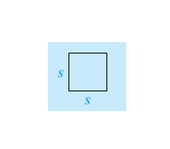
IMG03 | Imagen en descripción | Recurso F7B | Ilustración | Contenido | CN_08_01_REC10_IMG03n.jpg | 320 x 480 px | CN_08_01_REC10_IMG03a.jpg | 800 x 458 px | 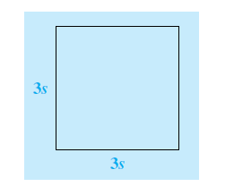
IMG04 | Imagen en descripción | Recurso F7B | Ilustración | Contenido | CN_08_01_REC10_IMG04n.jpg | 320 x 480 px | CN_08_01_REC10_IMG04a.jpg | 800 x 458 px
IMG05 | Imagen en descripción | Recurso F7B | Ilustración | Contenido | CN_08_01_REC10_IMG05n.jpg | 320 x 480 px | CN_08_01_REC10_IMG05a.jpg | 800 x 458 px | 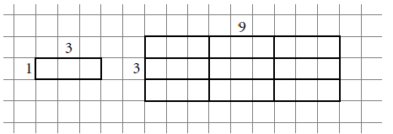
IMG06 | Imagen en descripción | Recurso F7B | Ilustración | Inicio (cuadrado) | CN_08_01_REC10_IMG06.jpg | 350 x 350 px |  |  | 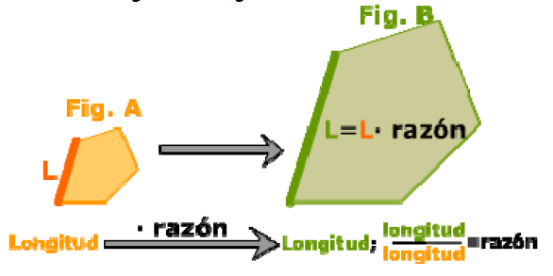
IMG07 | Imagen en descripción | Recurso F7B | Ilustración | Inicio (cuadrado) | CN_08_01_REC10_IMG07.jpg | 350 x 350 px |  |  | 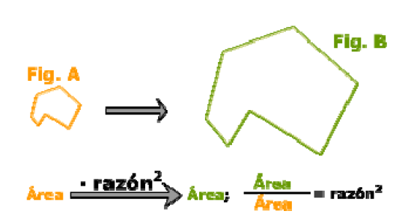
IMG08 | Imagen en descripción | Recurso F7B | Ilustración | Contenido | CN_08_01_REC10_IMG08n.jpg | 320 x 480 px | CN_08_01_REC10_IMG08a.jpg | 800 x 458 px | 